Sheet1
Một Số Vấn Đề Của Phần Mềm Mới Máy QR Code
STT | NỘI DUNG | Hình Ảnh | Mô Tả | HƯỚNG XỬ LÝ
1 | Không có bàn phím ảo | 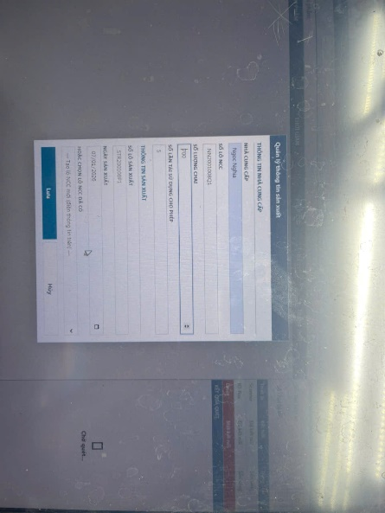 | Khi chọn vào các ô nhập dữ liệu thì không có bàn phím ảo | Tạo nút nhấn hoặc tự động cho bàn phím ảo hiện lên khi thực hiện nhập liệu.
2 | Số lô và ngày không đúng | 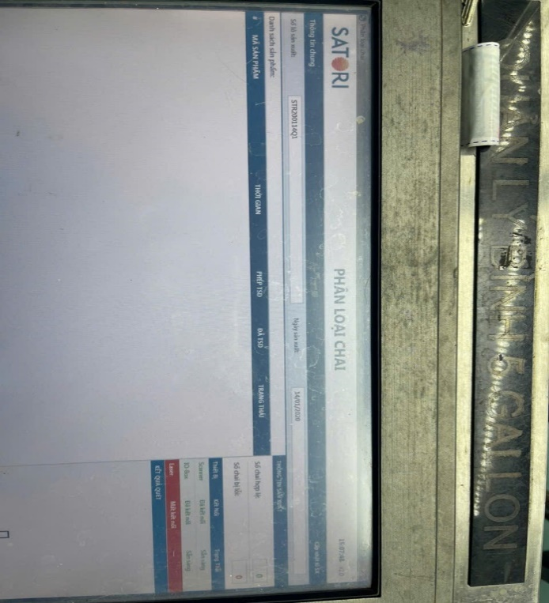 | Khi đã cập nhật các thông tin như NCC, số lô NCC, số lô sx, ngày sx,... Nhưng thông tin hiện trên màn hình lại không đúng | Cần có thông báo xác nhận chuyển đổi toàn bộ thông tin trước đó về thông tin mới khi thực hiện cập nhật, hoặc nhấn không để giữ nguyên thông tin. Thay đổi lại nội dung sau khi đã cập nhật hiển thị lên màng hình.
3 | Nhập lại mật khẩu nhiều lần | 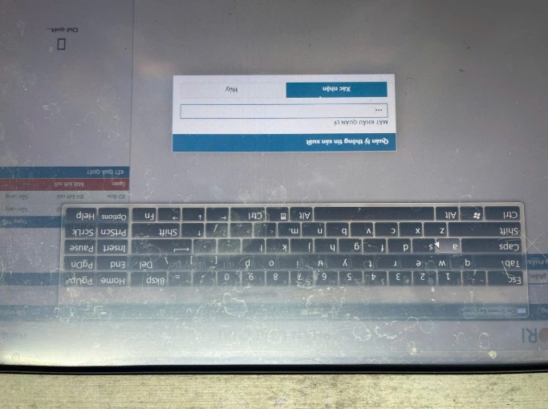 | Khi bấm ra ngoài trong lúc cập nhật thông tin sản xuất thì vào lại phải nhập lại mật khẩu | - Đăng nhập 1 lần và duy trì trạng thái 3 phút kể từ khi không còn thao tác trên màng hình.
4 | Thông báo lỗi chưa rõ | 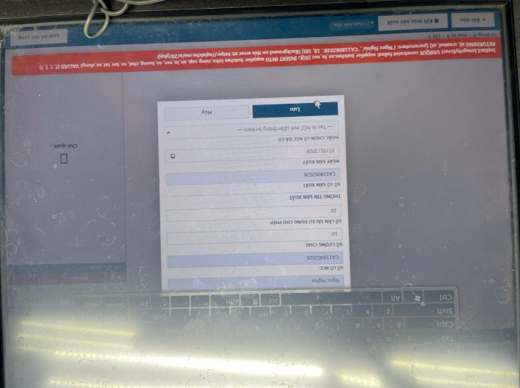 | Khi nhập trùng tên số lỗ NCC hoặc số lô SX thì báo lỗi 1 dãy dài chứ không thông báo lỗi nhập trùng tên | Chuyển thông báo lỗi sang dạng của sổ thông báo.
5 | Bổ sung báo cáo dạng biểu đồ và dữ liệu |  | Chưa có màng hình báo cáo. | - Báo cáo tổng số lượng bình trong data theo số lần sử dụng. - Thời gian xoay vòng võ bình. - Tỉ lệ hư hỏng, Thống kê theo ncc - Cần màng hình hiển thị dạng dashboard kèm dữ liệu bên dưới. - Liên kết với phần mềm odoo để các user được phân quyền có thể xem được dữ liệu (kỹ thuật, sản xuất, QAQC, Kế toán,) - Cho phép xuất báo cáo này ra excel.
6 | Chưa liên kết PLC kích hoạt reject bình không đọc được mã code. |  | Phần mềm chưa liên kết được với PLC để reject bình. | - Cần liên kết xuất tín hiệu PLC để thực hiện loại bỏ các bình không đọc được code hoặc quá số lần sử dụng.

